All tables
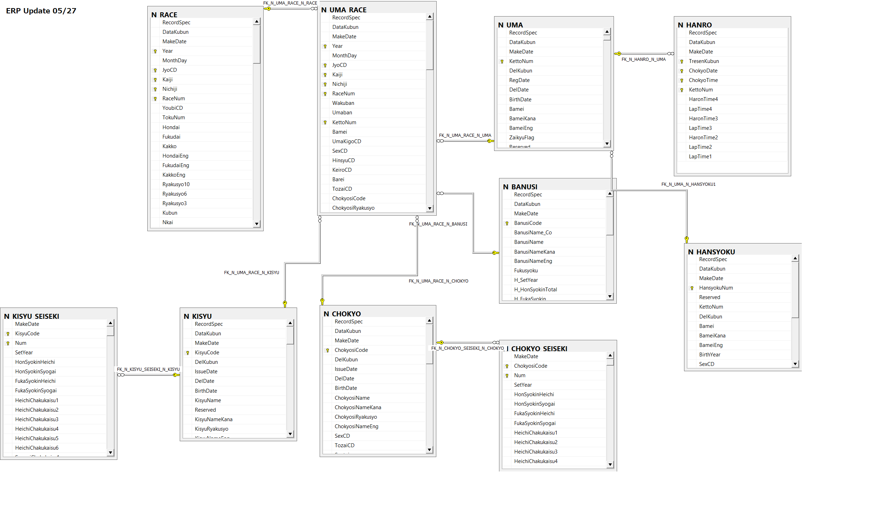
All tables
English Name | Table Name | Full Name
1. Race details | RA | RACE | Thông tin các cuộc đua ở các giải đua
2. Horse information in each race | SE | UMA_RACE | Thông tin các con ngựa tham gia từng cuộc đua, bao gồm cả thứ tự về đích
3. Horse detail information | UM | UMA | Thông tin chi tiết của từng con ngựa (tuổi, giống, ….)
4. Jockey master | KS | KISYU | Thông tin người cưỡi ngựa
5. Master of training | CH | CHOKYO | Thông tin người huấn luyện ngựa
6. Producer master | BR | BREEDER | Thông tin nơi huấn luyện ngựa
7. Owner master | BN | BANUSI | Thông tin người sở hữu ngựa
8. Breeding horse ( giống ngựa) | HN | HANSYOKU | Thông tin giống ngựa (thuần chủng hay không, nhập hay ở trong nước….)
9. Horse weight (use for new race) | WH | WEIGHT | Cân nặng của ngựa (chỉ dùng khi có cuộc đua mới, thông tin này cung cấp 1 ngày trước trận đấu
10. Weather condition (use for new race) | WE | WEATHER | Thông tin thời tiết (chỉ dụng cho cuộc đua mới, thông tin có trong ngày đua)

